Sheet2
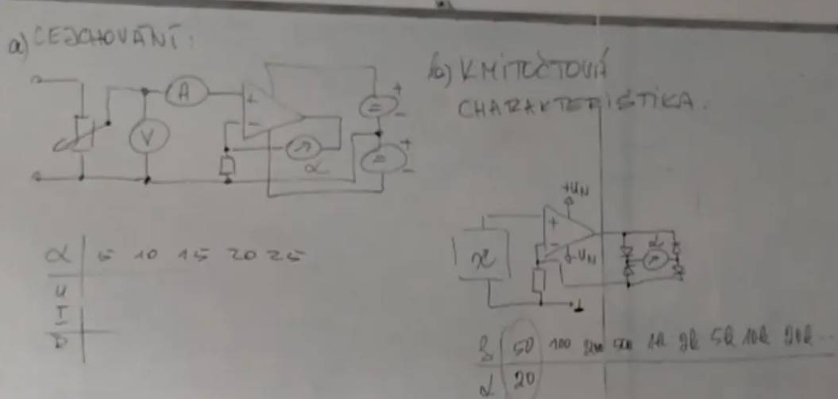
1. Teoretický rozbor

Voltmetr s operačním zesilovačem poskytuje přesné měření napětí díky vysoké vstupní impedanci a nízkému šumu.

2. Použité přístroje a pomůcky

Přístroj | Inv číslo | Systém | Rozsah | Ostatní údaje
Ampérmetr | ES1 1094 | Digitální | 20A
Voltrmetr | ES1 1077 | Digitální | 1000V
Oscilátor |  | Digitální

3. Schéma zapojení

Sheet4
6. Příklad výpočtu

R = U/I R = 19.7/0 R = ∞

7. Grafy a obrázky

Graf
 | α [díl]
50 | 20
100 | 20
200 | 20
500 | 20
1000 | 20
2000 | 20
5000 | 20
10000 | 20
20000 | 20
50000 | 19
100000 | 17
200000 | 11

7. Zhodnocení - závěr

Obvod opustil mezi +-1 dílek při frekvenci ~50kHz

